Instruções
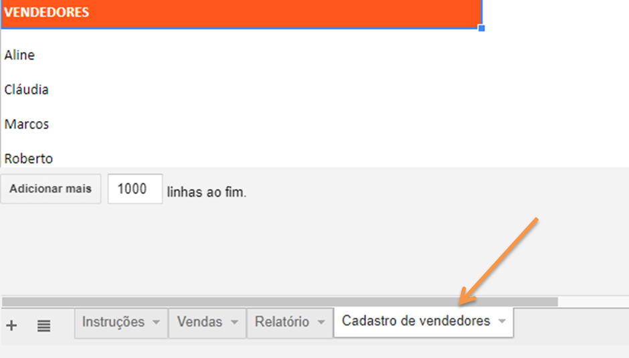

Para começar registre os seus vendedores na aba Cadastro de vendedores conforme a imagem acima.
Feito isso, é hora de registrar as suas comissões.
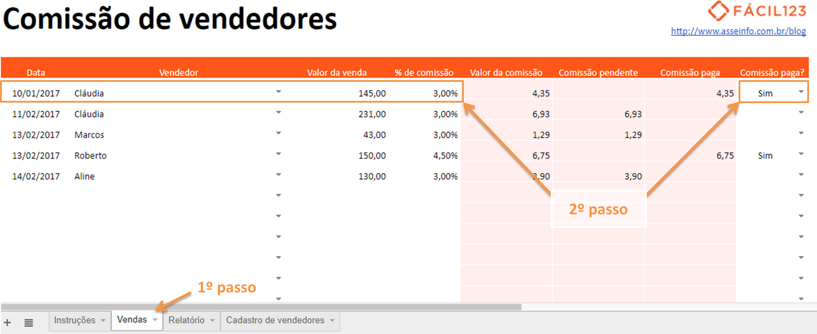

O primeiro passo dessa etapa é acessar a aba Vendas, conforme mostra a imagem acima.
Depois, preencha os campos com fundo branco, como a data, o vendedor, o valor da venda e a porcentagem da comissão.
A planilha passa a calcular automaticamente o valor da comissão.
Note que existe um último campo que informa se a comissão está paga ou não.
Ao preenchê-lo a planilha entende se a comissão está pendente ou não e faz o lançamento no campo correto.
Na última linha dessa aba é possível encontrar um totalizador que mostra o valor total de comissões, assim como o valor das comissões pendentes e pagas.
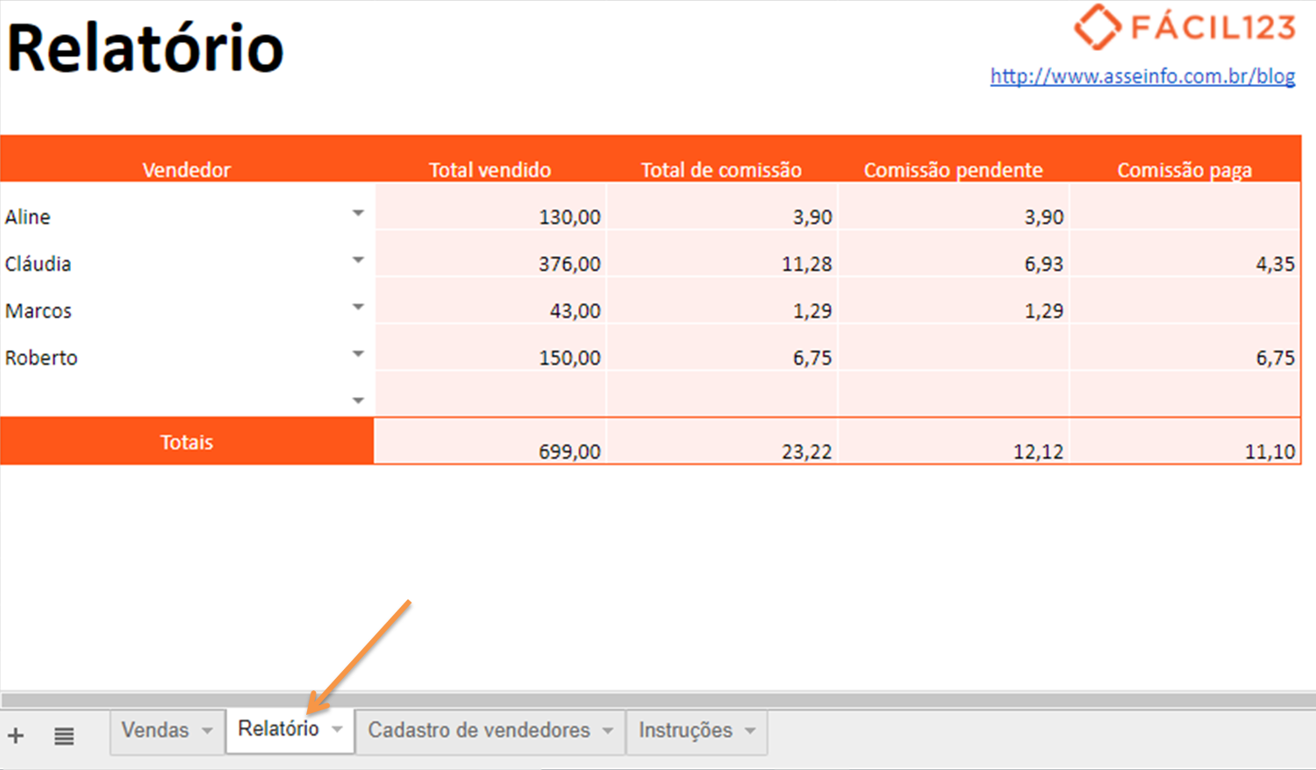

Já na aba relatório, é possível acompanhar todos esses totalizadores separados por vendedor, conforme mostra a imagem acima.
Se quiser otimizar ainda mais os seus resultados, não deixe de ler nosso post sobre metas de vendas.

